Прайс-лист
ООО "КРИСТАЛЛ"
ИНН 0276960047 КПП 027601001
БИК 048073601 ОКПО 47238178
Башкирское отделение №8598 ПАО Сбербанк
Р/с 40702810706000051822
К/с 30101810300000000601
450081, Республика Башкортостан, г. Уфа,
ул. Шота Руставели, д. 49, оф. 213
Телефон:+7(917)75-133-75
Сайт: http://kristall-lab.ru
email:vladfvd@ya.ru, kristallpribor-ufa@yandex.ru
 | Прайс-лист товаров
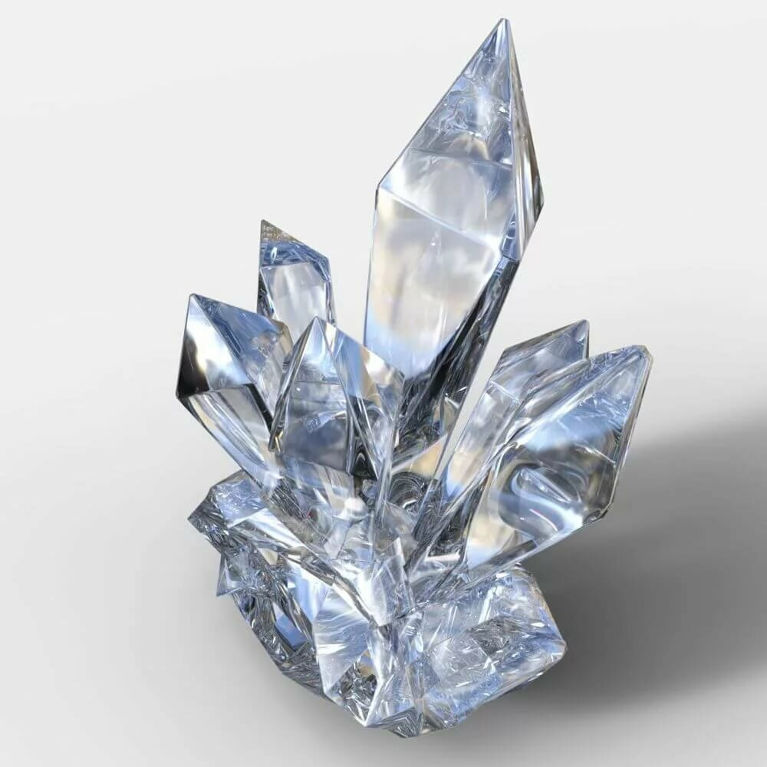

 | ПЕНЕТРАЦИЯ
 | Код товара | Наименование товара | Описание | Розничная цена за единицу без НДС | Цена с НДС 22%
 | ПНБ-03 | Аппарат для определения пенетрации нефтебитумов | Реализует ГОСТ 11501-78, ГОСТ 33136-2014, ASTM D-5 Диапазон измерений от 0 до 630 единиц пенетрации | 345,144.00 ₽ | 421,075.68 ₽
 | ПНС-03 | Аппарат для определения пенетрации пластичных смазок | Реализует ГОСТ 5346-78 Диапазон измерений от 0 до 630 единиц пенетрации | 452,766.00 ₽ | 552,374.52 ₽
 | ПНУ-03 | Аппарат универсальный для определения пенетрации нефтебитумов и смазок | Реализует ГОСТ 11501-78, ГОСТ 33136-2014, ASTM D-5 и ГОСТ 5346-78 Диапазон измерений от 0 до 630 единиц пенетрации Реализует ГОСТ 11501-78, ASTM D-5 Диапазон измерений от 0 до 630 единиц пенетрации | 507,065.00 ₽ | 618,619.30 ₽
 | ПНПц-03 | Аппарат для определения пенетрации парафинов и церезинов | Реализует ГОСТ 25771-83 Диапазон измерений от 0 до 630 единиц пенетрации | 372,913.00 ₽ | 454,953.86 ₽
 | ИСПЫТАНИЕ БИТУМОВ
 | АТХ-03 | Аппарат автоматический для определения температуры хрупкости нефтебитумов | Реализует ГОСТ 11507-78, ГОСТ 33143-2014 Диапазон измерений температуры хрупкости от –45 до + 20°С | 442,224.00 ₽ | 539,513.28 ₽
 | ППП-1 | Плитка для подготовки пробы битума для аппарата АТХ-03 (ГОСТ 11507, ГОСТ 33143-2014 ) | Предназначено для подготовки проб битума, в соответствии с требованиями ГОСТ 11507-78, EN 12593, ГОСТ 33143-2014 | 112,356.00 ₽ | 137,074.32 ₽
 | КИШ-01Р | Прибор ручной для определения температуры размягчения битумов на 2 пробы (ГОСТ 11506 ) | Реализует ГОСТ 11506 | 64,840.00 ₽ | 79,104.80 ₽
 | КИШ-01М | Прибор ручной для определения температуры размягчения битумов на 2 пробы с мешалкой (ГОСТ 11506) | Реализует ГОСТ 11506 | 71,125.00 ₽ | 86,772.50 ₽
 | КИС-01Р | Прибор ручной для определения температуры размягчения пека на 2 пробы (ГОСТ 9950-83) | Реализует ГОСТ 9950-83 | 76,152.00 ₽ | 92,905.44 ₽
 | АКШ-02 | Аппарат автоматический для определения температуры размягчения нефтебитумов | Реализует ГОСТ 11506-73, ГОСТ 33142-2014, ISO 4625, ASTM D-36 Диапазон измерений температуры размягчения от +5 до +200°С Определение температуры размягчения 2-х испытуемых образцов | 353,614.00 ₽ | 431,409.08 ₽
 | ИСПЫТАНИЕ СМАЗОК
 | АКП-02У | Аппарат автоматический для определения температуры каплепадения нефтепродуктов | Реализует ГОСТ 6793-74, 29188.1-91, ISO 6299.3, ASTM D-2265 Диапазон температур каплепадения от +35 до +370°С | 417,855.00 ₽ | 509,783.10 ₽
 | НИЗКОТЕМПРЕАТУРНЫЕ СВОЙСТВА НЕФТЕПРОДУКТОВ
 | АТКт-04 | Аппарат автоматический для определения температуры начала кристаллизации низкозамерзающих жидкостей и(тосола,незамерзайки)и химпродуктов. | Реализует ГОСТ 28084 и ГОСТ 18995.5 Температура охлаждения камеры до минус 86 °С при температуре хладогента не выше плюс 5°С | 482,135.00 ₽ | 588,204.70 ₽
 | АТКмт-04 | Аппарат автоматический для определения температуры начала кристаллизациии и температуры замерзания моторных (авиационных) топлив. | Реализует ГОСТ 5066 метод Б, ASTM 2386-05, ГОСТ Р 53706-2009. Температура охлаждения камеры до минус 86 °С при температуре хладогента не выше плюс 5°С | 535,790.00 ₽ | 653,663.80 ₽
 | АТЗ-02 | Аппарат для определения температуры застывания нефтепродуктов. | Реализует ГОСТ 20287 метод Б и ИСО 3016) | 495,283.00 ₽ | 604,245.26 ₽
 | АПФ-02 | Аппарат для определения предельной температуры фильтруемости на холодном фильтре. | Реализует ГОСТ 22254-92 , ASTM D 6371 Ступени охлаждения минус 34±0,5°С, минус 51±1°С ,минус 67±2°С | 535,790.00 ₽ | 653,663.80 ₽
 | ВСПОМОГАТЕЛЬНОЕ ОБОРУДОВАНИЕ
 | ППП-1 | Плитка для подготовки пробы битума для аппарата АТХ-03 (ГОСТ 11507, ГОСТ 33143-2014 ) | Предназначено для подготовки проб битума, путём расплавления навески битума на металлической пластинке и охлаждения её на горизонтально установленном столике (керамической плитке) в соответствии с требованиями ГОСТ 11507-78, ГОСТ 33143-2014. | 112,356.00 ₽ | 137,074.32 ₽
 | КТС-01 | Криотермостат лабораторный автономный | Предназначен для поддержания температур как в бане тремокриостата, так и внешних систем, в диапазоне температур от -10 °С до +2 °C. | 327,557.00 ₽ | 399,619.54 ₽

Прайс-лист с фото продуктов
Прайс-лист товаров
Вставьте здесь логотип своей компании
Название компании
Адрес компании
Номер телефона и факса компании
URL-адрес веб-сайта
Код товара | Наименование товара | Описание | Изображение товара | Розничная цена за единицу | Оптовая цена за единицу
123-45 | Введите наименование товара | Введите описание позиции | Вставьте изображение товара | 123.45 ₽ | 123.45 ₽
123-45 | Введите полное наименование товара | Введите полное описание позиции | Вставьте изображение товара | 123.45 ₽ | 123.45 ₽

